Liesmich Readme
V.3.0
Apr-26

DE | EN
Deutsch

Worauf muss ich beim Ausfüllen achten?
Diese Vorlage enthält Funktionen, die nur mit Excelversionen ab 2019 funktionieren.
Bereiten Sie eine Exceldatei pro Projekt und im Bereich der Personalkostenkalkulation ein Excel-Arbeitsblatt pro Person im Projekt vor. Nutzen Sie "Name_1" als Vorlage für die Personalblätter (s.u.: "Personalblätter, Kopieren des Tabellenblattes Name_1).

Generell gilt:
Felder, die Sie ausfüllen müssen, sind gelb hinterlegt.
Felder, die sich automatisch füllen, sind grau hinterlegt.
Felder, die der Übersicht dienen, aber nicht zwingend ausgefüllt werden müssen, sind weiß hinterlegt.

Übungsdatei
Die Datei "BAK_personnel cost tool_examples_V.2.2_periodic" enthält ein Projektbeispiel mit zusätzlichen Kommentaren, die Ihnen bei der Arbeit helfen sollen. Diese bezieht sich auf das Personalkostentool V.2.2

Tabellenblatt "Basic project data"
Füllen Sie das Tabellenblatt "Basisdaten zum Projekt" mit den Informationen aus Ihrer Finanzhilfevereinbarung (Grant Agreement) aus. Tragen Sie die Start- und Endmonate für die Berichtsperioden sowie die einzelnen Arbeitspakete ein. Das Start- und Enddatum für diese wird automatisch berechnet.
Erst wenn in Spalte F (ab Zeile 20) per Kreuz "X" markiert ist, welche Arbeitspakete für Ihre Einrichtung relevant sind, werden auf den Personalblättern die relevanten Monatsfelder zum Befüllen mit den Daten aus der Zeiterfassung gelb hinterlegt. In Spalte G geben Sie die bewilligten Personenmonate pro Arbeitspaket an.
Im Bericht an die EU-Kommission: Bei Projekten des European Research Councils (ERC) müssen Sie die Verteilung der Kosten auf Mitarbeiterkategorien und bei Verbundprojekten die Verteilung der Personenmonate auf Arbeitspakete vornehmen. Beide Informationen werden im Tabellenblatt der jeweiligen Mitarbeiter_in eingetragen (s.u.: Personalblätter).

Finanzberichte
Im Tabellenblatt "Finanzberichte" tragen Sie in Spalte M "Grant Agreement" das bewilligte Budget pro Kostenkategorie wie in Annex II Ihres Grant Agreements ein. Die Tabelle wird Ihnen im weiteren Projektverlauf bei der Planung des verbliebenen Budgets helfen. Der untere Teil des Tabellenblattes "Use of Resources (amount to be explained) berechnet automatisch ob Ihre Sachkosten (C1, C2, C3) in der Berichtsperiode mehr als 15% der Personalkosten betragen (vgl. Periodic Report Horizon Europe (HORIZON) V 1.1, S. 43). Wenn dies der Fall ist, färbt sich Spalte B rot. In Spalte C wird der Betrag von 15% der Personalkosten in dieser Berichtsperiode angegeben. Spalte D ermittelt die Differenz zwischen den gesamten berichteten Purchase costs abzüglich dem Betrag aus Spalte C - dies ist die Summe, bis zu welcher Sie die höchsten Positionen Ihres Reportings in den Kategorien C1, C2 und C3 erläutern müssen. Im nächsten Schritt müssen Sie die jeweils höchsten Positionen in den Tabellenblättern "C1. Travel", "C2. Equipment" und "C3. OGS" mit x markieren (siehe unten A. Personnel costs bis D. Internal). Wenn genügend Positionen markiert sind erscheint in Spalte H und I in grün "enough items for UoR".

A. Personnel costs bis D. Internal
Das Tabellenblatt "A. Personnel costs" füllt sich automatisch. Hier können Sie auf einen Blick sehen, wie viele Kosten und Personenmonate Sie pro Staff Category und pro Arbeitspaket berichten müssen. Auf den Personalblättern wählen Sie im Feld H1 eine Mitarbeiterkategorie aus. Die Auswahl orientiert sich am Berichtsformat des ERC. Wenn Sie hier Änderungen am Dropdown-Menü vornehmen, so müssen diese identisch sein zu Spalte A der Seite "A. Personnel costs".
Die Tabellenblätter "C1. Travel", "C3. OGS" und "D. Internal" dienen dazu, die Projektausgabenfür Reisekosten, other goods, works and services sowie für interne Leistungsverreichnung für das Reporting zu ordnen. Sie tragen jeweils im unteren Bereich "Data" die Informationen aus Ihrem Buchungssystem ein: Wählen Sie aus, ob die Buchung förderfähig ist oder nicht. Wenn nur ein Teil der Kosten förderfähig ist, splitten Sie die Buchung in zwei Zeilen auf. Das Arbeitspaket wird manuell eingetragen. Basierend auf dem Buchungsdatum wird automatisch die Berichtsperiode bestimmt. Wenn das Buchungsdatum nach Ende des Projekts liegt und die Kosten in der Spalte "Eligible costs?" als förderfähig markiert wurden, so werden sie automatisch der letzten Berichtsperiode zugeordnet. Achtung, wenn eine Buchung im oberen Bereich "Overview" adjusted werden soll, ändert sich die Berichtsperiode im unteren Bereich "Data" nicht. In der Kostenkategorie "C3. OGS" gibt es optional die Möglichkeit, bestimmte Kosten den Unterkategorien Publications oder Consumables zuzuordnen, um diese Ausgabearten zum Beispiel für ERC-Reportings leichter nachvollziehen zu können. Der obere Bereich "Overview" zeigt Ihnen die Summe der zu berichtenden Kosten pro Berichtsperiode "Total (calculated)" und pro Arbeitspaket an. In die gelb hinterlegten Felder "Total (reported)" tragen Sie manuell ein, wie viel Sie tatsächlich in der Berichtsperiode berichten (gelb hinterlegt) - die Differenz zwischen E und F errechnet das Adjustment. Interne Leistungsverrechnung generiert in Horizon Europe keine indirekten Kosten (Vgl. AGA V2.0 S. 85-93 Travel and subsistance, S. 102-104 Other goods, works and services, S. 110-113 Internally invoiced goods and services).
Wenn in Ihrem Projekt echte Subcontracts vorgesehen sind (vgl. AGA V2.0 S. 12-13 Different roles in the GA), tragen Sie diese im Tabellenblatt "B. Subcontracting" analog zum oben beschriebenen Vorgehen für die anderen Kostenkategorien ein (vgl. AGA V2.0 S. 78-81 Subcontracting Costs). Subcontracts generieren in Horizon Europe keine indirekten Kosten.
Im Tabellenblatt "C2. Equipment" werden die förderfähigen Abschreibungsraten für Geräte in Ihrem Projekt berechnet. Alle gelb hinterlegten Felder müssen von Ihnen ausgefüllt werden, alle grau hinterlegten Felder befüllen sich selbst. Falls das Gerät nicht zu 100% in dem EU-Projekt genutzt wird müssen Sie in Spalte F den Anteil der Nutzung im Projekt angeben (Dokumentation erfolgt über Timesheets, vgl. AGA V2.0, S. 94-101 Equipment). Vergessen Sie hier nicht das %-Zeichen.
In allen Kostenkategorien von "B. Subcontracting" bis "D. Internal" müssen die gelb hinterlegten Felder "Total (reported)" manuell ausgefüllt werden, denn aus diesen wird das Tabellenblatt "Financial reports" befüllt. Dies ist notwendig, damit spätere Änderungen in der Tabelle dokumentiert werden und die Daten für ein Adjustment zu sehen sind.
Wenn in einer Berichtsperiode die zu berichtenden Purchase costs >15% der Personalkosten betragen, so erscheint im Tabellenblatt "Financial Reports" ein Warnhinweis. Dann müssen Sie in den Tabellenblättern "C1. Travel" in Spalte A , "C2. Equipment" in Spalte O, Q, S, U, W und "C3. OGS" in Spalte A die jeweils höchsten Einzelpositionen mit x markieren. Diese Buchungen müssen im Financial Statement genauer erläutert werden.

Übersicht Mitarbeiter_innen
Diese Seiten geben Ihnen einen Überblick über die berichteten Personenmonate und Kosten pro Mitarbeiter_in, unterteilt nach Berichtsperiode und nach Arbeitspaket.
Wenn Sie alles richtig vorbereitet haben, d.h. vor allem: wenn Name_1 und fortfolgende im Personalblatt mit der Bezeichnung in der Overview employees übereinstimmt, füllen sich diese Seiten automatisch mit den Daten aus den Personalblättern. Zur Fehlerbehebung können Sie die Spalten U bis AP der "Overview employees" wieder einblenden.
Die Umrechnung der Tagesäquivalente (TÄ) aus den Personalblättern in Personenmonate (PM) erfolgt nach dem Prinzip PM=TÄ/215*12.
Auf der Seite "Overview employees" werden die zu berichtenden Daten pro Person zusammengefasst. In den Spalten C und D werden die im Projekt entstandenen den abrechenbaren Kosten gegenübergestellt. Die Zeilen 2-4 helfen beim Monitoring der abgerechneten Personenmonate.
Der sicherste Weg, eine weitere Person in der "Overview employees" anzulegen, ist das Kopieren des letzten Personenbereiches "Name_10" und der dazugehörigen Zeilen bis "total". Dazu muss man die entsprechenden Zeilen markieren, dann über die rechte Maustaste "Kopieren" und dann unterhalb der markierten Zeilen mit rechter Maustaste "Kopierte Zeilen einfügen". Danach muss der kopierte Bereich "Name_10" umbenannt werden. Der Name muss mit dem Namen des dazugehörigen neuangelegten Personalblattes übereinstimmen.
Sicherheitshalber haben wir Ihnen die Bereiche "Name_1" bis "Name_10" in der "Overview employees" bereits angelegt.

Personalblätter
Jede Person im Projekt bekommt ein eigenes Tabellenblatt, das mit ihrem Namen benannt wird. Es dürfen hierbei keine Leerzeichen oder Sonderzeichen wie '-' eingegeben werden und der Name muss mit dem eingegebenen Namen in der "Overview employees" (Spalte A) exakt übereinstimmen. In ERCs erhält die_der Principal Investigator ein Blatt mit dem Zusatz "_PI".
Füllen Sie in den Personalblättern die Basisdaten für die Person und optional die Daten aus ihren Arbeitsverträgen im EU-Projekt aus.
Als "Day-equivalent" (Zelle H2) wird die Zahl der Stunden pro Tagesäquivalent festgelegt: Es kann a) pauschal "8", b) die täglich zu leistende Arbeitszeit für Vollzeit laut Tarifvertrag, oder c) die an Ihrer Einrichtung definierten Jahresproduktivstunden/215 eingetragen werden (vgl. AGA V2.0 S. 209-211 Records for personnel costs - day-equivalents worked for the action).
Sie können entscheiden, wie viele Arbeitspakete Sie sich anzeigen lassen wollen (+ über Spalte AE) und ganze Jahresblöcke ein- und ausklappen (- ab Zeile 59).
Die eigentliche Personalkostenkalkulation erfolgt in den Personalblättern und ist weiter unten in diesem Liesmich Schritt für Schritt erklärt. Es wurden keine Voreinstellungen vorgenommen in Bezug auf die Kappung von Tagesäquivalenten und Kosten pro Person. Sie müssen an Ihrer Einrichtung festlegen wie Sie mit den Optionen umgehen und diese dann pro Mitarbeiter einstellen (Zellen D11 sowie B35-B41 auf den Personalblättern).
Der sicherste Weg, das Tabellenblatt "Name_1" zu kopieren, geht über die rechte Maustaste auf dem Reiter "Name_1" --> Verschieben oder kopieren --> Häkchen setzen bei "Kopie erstellen" --> es erscheint ein neuer Reiter mit dem Namen "Name_1 (2)", den Sie an die von Ihnen bevorzugte Stelle schieben und umbenennen können. Im Blatt "Overview employees" müssen die umbenannten Namen ebenfalls eingepflegt werden (Beschreibung siehe nächster Abschnitt).
Sicherheitshalber haben wir Ihnen die Blätter "Name_1" bis "Name_10" bereits angelegt.

Berechnungsmethode für den Tagessatz
Zur Ermittlung der abrechenbaren Personalkosten in Horizon Europe ist die Berechnung eines Tagessatzes pro Mitarbeiter_in Voraussetzung. Hierzu stellen Model Grant Agreement (MGA) und Annotated Grant Agreement (AGA) zwei alternative Berechnungsmethoden bereit. Während das Model Grant Agreement von einem Tagessatz pro Kalenderjahr ausgeht, bezieht sich der überwiegende Teil der Beispiele und Erläuterungen im AGA auf einen Tagessatz pro Berichtsperiode. Beide Berechnungsmethoden sind zulässig (vgl. AGA V2.0 S. 52 FN6).
Während es für die Berechnungsmethode nach AGA mehr Kommentare und Beispiele gibt und auch die Generaldirektion für Forschung und der Research Enquiry Service diese Methode empfehlen, so widersprechen sie doch an einigen Stellen dem Grant Agreement, das Beneficiaries mit der Kommission unterzeichnet haben. Beide Berechnungsmethoden haben Vor- und Nachteile, so dass sich die AG Personalkostentool dafür entschieden hat, für beide Berechnungsmethoden eine Excelvorlage zu erstellen. Die Entscheidung für eine Methode muss jede Einrichtung für sich treffen.
Diese Excelvorlage berechnet den Tagessatz pro Kalenderjahr.
Kappungsgrenzen bei Berechnungsmethode pro Berichtsperiode (hier nur zur Kenntnis): Die Anzahl der Tagesäquivalente (Ist-Arbeitszeit) darf die maximum declarable day-equivalents (Soll-Arbeitszeit) pro Berichtsperiode nicht überschreiten. Es dürfen nicht mehr Kosten abgerechnet werden als an der Einrichtung in der Berichtsperiode für die jeweilige Person entstanden sind (vgl. AGA V2.0 S. 53). Es muss das Horizontal Ceiling eingehalten werden, das besagt, dass pro Kalenderjahr über alle EU und Euratom Grants nicht mehr als 215 Tagesäquivalente (bzw. bei Teilzeit pro rata die Soll-Arbeitszeit über alle Projekte und Verträge) abgerechnet werden dürfen (vgl. AGA V2.0 S.53 Gelber Kasten). Auf Basis von Antworten des Research Enquiry Service (Legal and Financial Helpdesk) interpretieren wir das AGA so, dass das Horizontal Ceiling nur in Fällen gilt, in denen eine Person im gegebenen Kalenderjahr in mehreren EU Grants beschäftigt ist. Laut einer Antwort derselben Stelle vom 29.05.2024 bezieht sich die Aussage, dass Doppelfinanzierung zwischen EU und Euratom Grants vermieden werden soll konkret auf EU Programme, die direkt (wie Horizon Europe) oder indirekt (wie Erasmus+) gemanaged werden, nicht jedoch auf EU Programme mit shared management (wie ESF+). Zur Definition von EU Grant vgl. AGA V2.0 S. 30. Die Antworten des RES können hier nachgelesen werden: https://www.eubuero.de/de/nks-ruf-res-2415.html (Frage 5.20 und 5.21).
Kappungsgrenzen bei Berechnungsmethode pro Kalenderjahr: Die Anzahl der Tagesäquivalente (Ist-Arbeitszeit) darf die maximum declarable day-equivalents (Soll-Arbeitszeit) pro Kalenderjahr nicht überschreiten. Es dürfen nicht mehr Kosten abgerechnet werden als an der Einrichtung im Kalenderjahr für die jeweilige Person entstanden sind (vgl. AGA V2.0 S. 53). Wechselt die Berichtsperiode im laufenden Jahr müssen zwei getrennte Tagessätze berechnet werden (vgl. AGA V2.0 S. 52 FN6).
Hier ein Beispiel zum besseren Verständnis:
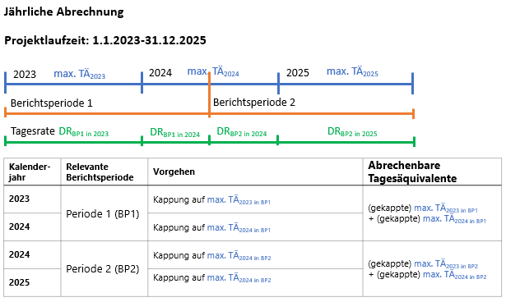 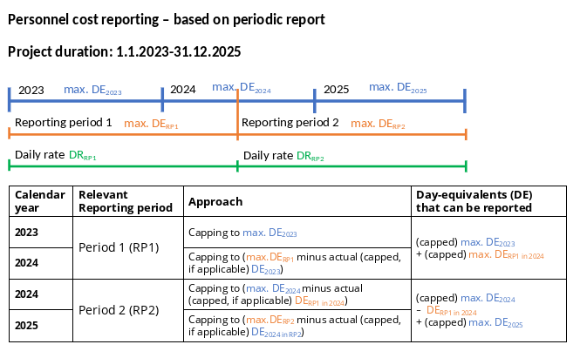
In Feld D11 muss für jede Person individuell festgelegt werden, ob zusätzlich zu den oben beschriebenen Kappungsgrenzen auf die tatsächlich gebuchten Kosten im EU-Projekt gekappt werden soll ("yes") oder nicht ("no"). Diese Kappung, die nicht im AGA verankert ist, kann aufgrund von Mischfinanzierung mit anderen Mittelarten einrichtungsinterne Praxis sein. Wichtig ist, dass in der Excelvorlage kein Abgleich zu anderen Projekten und den dort abgerechneten Tagesäquivalenten erfolgt. Dies muss jede Einrichtung selbst im Blick behalten (besonders wenn in Feld D11 "no" angegeben wird).

Externe Daten
Folgende Daten benötigen Sie für alle Mitarbeiter_innen im Projekt:
- Vertragsdaten aus allen Arbeitsverträgen während der Projektlaufzeit: Vertragslaufzeit, Stellenumfang, Eingruppierung und Erfahrungsstufe.
- Personalkosten inkl. Lohnnebenkosten aus allen Projekten und Verträgen an Ihrer Einrichtung pro Mitarbeiter_in pro Monat während der Projektlaufzeit.
- Dokumentierte Arbeitszeit in Form von Timesheets oder Monthly Declarations.

Am besten sammeln Sie alle Daten zu den Arbeitsverträgen und Personalkosten in zusätzlichen Excel-Arbeitsblättern innerhalb dieser Datei.
Die Timesheets müssen Sie in Papierform aufbewahren. Elektronische Zeiterfassung ist nur unter bestimmten Bedingungen zulässig (vgl. AGA V2.0 S. 209 Records for personnel costs).
Es ist empfehlenswert, die Daten aus den Timesheets regelmäßig (auch innerhalb der Berichtsperiode) in diese Tabelle einzupflegen um bei größeren Abweichungen frühzeitig entgegensteuern zu können. Wenn Sie die Timesheetvorlage unserer Arbeitsgruppe verwenden, können Sie diese Checks auch direkt in der Vorlage im Tabellenblatt "Total" vornehmen.

Übertragen Sie die tatsächlichen Personalkosten pro Mitarbeiter_in pro Monat in ein Excel-Arbeitsblatt. Berücksichtigen Sie dabei gebuchte Ausgaben für alle Projekte und Arbeitsverträge an Ihrer Einrichtung in der jeweiligen Berichtsperiode (vgl. AGA V2.0 S.p. 56 Multiple parallel or consecutive contracts).

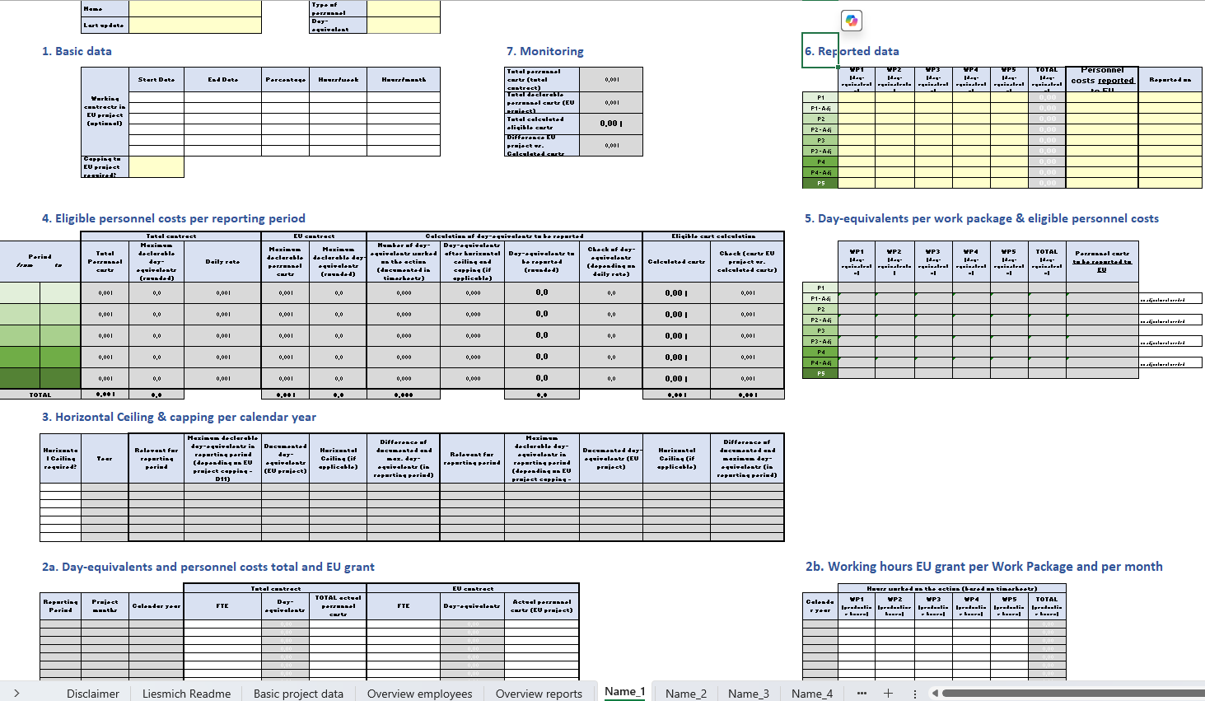
Wie funktioniert die Personalkostenkalkulation mit dieser Excelvorlage?
0
0
0
0
0
0
0
0
0
0
0
0
0
0
0
0
0
0
0
0
0

0
0

Die Nummern der einzelnen Bereiche bilden den Workflow der Personalkostenkalkulation innerhalb des Personalblattes ab. D.h. Sie füllen das Blatt aus, indem Sie den Nummern folgen. Später beim Arbeiten mit den ausgefüllten Daten für das Erstellen von Berichten haben Sie alle relevanten Informationen im oberen Bereich des Personalblattes im Blick, so dass schnelles Blättern zwischen Personen möglich ist.

1. Basisdaten
Füllen Sie für Ihre_n Mitarbeiter_in die Daten in den gelb markierten Feldern im Bereich 1 aus. In der Spalte "Day-equivalents" (Zelle H2) wird definiert, wie viele Stunden bei Vollzeitarbeit ein Vollzeitäquivalent ergeben (siehe oben "Personalblätter"). Die weiß hinterlegten Felder dienen der Orientierung, müssen aber nicht ausgefüllt werden. Zur Erläuterung von Feld D11 bitte Bereich 4 "Abrechenbare Kosten pro Berichtsperiode" lesen.

2. Bereiche 2a und 2b
Die Bereiche 2a und 2b sind für jedes Kalenderjahr in Ihrem Projekt angelegt. Die Berichtsperioden und relevanten Arbeitspakete sollten bereits automatisch aus dem Blatt Basisdaten zum Projekt übertragen worden sein. Sobald auf dem Arbeitsblatt "Basisdaten zum Projekt" die Daten für Projektstart und -ende, Berichtsperioden und Arbeitspakete eingegeben sind und bei "involvement" ein "X" gesetzt wurde, färben sich die relevanten Felder zur Bearbeitung gelb in den Tabellen 2a und 2b (dies funktioniert nur mit einer Excelversion ab 2019).

2a. Vollzeitäquivalente und Personalkosten gesamt und Projekt
Tragen Sie pro Monat die Vollzeitäquivalente (full-time equivalents) über alle Arbeitsverträge der jeweiligen Person an Ihrer Einrichtung (Spalte E) und für das abzurechnende EU-Projekt (Spalte H) ein. Ebenso verfahren Sie mit den Personalkosten insgesamt (Spalte G) und projektanteilig (Spalte J). Daraus ergeben sich in Spalte F die maximum declarable day-equivalents, also die sogenannte Soll-Arbeitszeit über alle Verträge und Projekte, die für die Berechnung des Tagessatzes relevant ist (vgl. AGA V2.0 S. 53-54, regarding the maximum declarable day-equivalents). Zur Berechnung der Vollzeitäquivalente benötigen Sie die Vertragsdaten der Person. Beachten Sie, dass jeder Monat pauschal mit 30 Tagen angesetzt wird (vgl. AGA V2.0 S. 53). Beispiel 1: Ein Mitarbeiter wird von 0,5 auf 0,75 FTE am 20. August aufgestockt. FTE für August: 0,5*19/30 + 0,75*11/30 = 0,591666667. Beispiel 2: Ein 100%-Arbeitsvertrag endet am 20. Februar. FTE für Februar: 1,0*20/30 = 0,666666667. Es ist vorteilhaft, hier möglichst spät, am besten nur einmal pro Periode, zu runden.

2b. Projekt-Arbeitsstunden pro Arbeitspaket und Monat
Tragen Sie in Bereich 2b pro Arbeitspaket und Monat die dokumentierte Arbeitszeit in Stunden ein. Die Umrechnung von Stunden in Tagesäquivalente pro Kalenderjahr erfolgt in der untersten Zeile des Bereichs 2b. Hier sind die day-equivalents worked in the action, die sogenannte Ist-Arbeitszeit dargestellt. Wenn Sie die Arbeitszeit in Tagesäquivalenten pro Monat erfassen müssen Sie im Feld H2 "1" eintragen.

3. Horizontal Ceiling & Kappung auf Kalenderjahr
Nach Abschluss einer Berichtsperiode erfolgt die Kontrolle der Kappungsgrenzen in den Bereichen 3 und 4 (Vgl. AGA V2.0 S. 52 Calculation). Bereich 3 dient zur Kontrolle für das Horizontal Ceiling (vgl. AGA V2.0 S. 53 gelber Kasten). Nur wenn die Person in einem Kalenderjahr aus mehreren EU- und Euratom-Projekten finanziert wird müssen Sie in Spalte B "yes" auswählen. Dann wird hier in Bereich 3 für jedes Kalenderjahr aufgeschlüsselt, wie viele Tagesäquivalente pro Berichtsperiode maximal abgerechnet werden dürfen und wenn nötig automatisch gekappt, so dass das Horizontal Ceiling eingehalten wird. Wenn Sie in Spalte B "no" auswählen werden alle dokumentierten Tagesäquivalente in Bereich 4 Spalte I übertragen und dort ggf. die weiteren Kappungsgrenzen umgesetzt.

4. Abrechenbare Personalkosten pro Berichtsperiode
In Bereich 4 wird mithilfe der Soll-Arbeitszeit (Spalte D) und der entstandenen Personalkosten über alle Projekte und Verträge (Spalte C) der Tagessatz pro Berichtsperiode berechnet (Spalte E) (Vgl. AGA V2.0 S. 54-60 regarding the calculation of the daily rate). Spalte F zeigt die tatsächlichen Kosten im Projekt und Spalte G die Soll-Arbeitszeit im Projekt pro Berichtsperiode auf. Der Zusatz "rounded" in einer Spaltenüberschrift zeigt das Runden auf 1/2 Tag genau gemäß AGA an. In einigen anderen Spalten werden nur bis zu 3 Nachkommastellen angezeigt, damit das Ergebnis besser lesbar ist und alle bedingten Formatierungen richtig greifen. In den Spalten H bis J können die einzelnen Kappungsschritte nachvollzogen werden. In Spalte H finden Sie die tatsächlich dokumentierten Tagesäquivalente ohne Kappung aus Bereich 2b. In Spalte I wird die Kappungsgrenze aus Bereich 3 übertragen (Horizontal Ceiling) und auf die Maximum Declarable Day-Equivalents aus Spalte E oder Spalte G gekappt (Capping). Bei Auswahl von "yes" in Feld D11 wird auf die Sollarbeitszeit im Projekt gekappt. Bei Auswahl von "no" in Feld D11 ist es möglich, Mehrarbeit im Projekt abzurechnen, wenn dies innerhalb der Soll-Arbeitszeit der Person über alle Projekte und Verträge liegt (maximum declarable day-equivalents). Spalte J enthält die finalen Tagesäquivalente für die Ermittlung der förderfähigen Kosten und rundet auf 0,5 Tagesäquivalente genau. In Spalte L werden die förderfähigen Kosten in der Berichtsperiode berechnet. Spalte K und M dienen als Check - sie erscheinen rot wenn mehr Zeit dokumentiert wurde als abgerechnet werden kann. Sie erscheinen gelb wenn weniger Zeit dokumentiert wurde als theoretisch abgerechnet werden könnte.

5. Tagesäquivalente pro Arbeitspaket & abrechenbare Personalkosten
Im Bereich 5 berechnen sich (basierend auf den Eingaben im Bereich 2b) automatisch die zu berichtenden Tagesäquivalente pro Arbeitspaket. Wenn die Ist-Arbeitszeit die Soll-Arbeitszeit pro Berichtsperiode unterschreitet (Bereich 2b), so werden die abrechenbaren Tagesäquivalente pro Arbeitspaket in Bereich 5 übertragen. Die Kappung der Tagesäquivalente wird prozentual auf die einzelnen Arbeitspakete umgelegt, je nachdem wieviel Arbeitszeit in Bereich 2b pro Arbeitspaket dokumentiert wurde. Wenn Sie die abrechenbaren Tagesäquivalente anders auf die Arbeitspakete verteilen möchten, so können Sie dies beim manuellen Übertrag von Bereich 5 auf Bereich 6 umsetzen.

6. Berichtete Daten
In Bereich 6 übertragen Sie manuell (=Werte einfügen) die berechneten Daten aus Bereich 5, die Sie in Ihren Finanzbericht im EU F&T Portal eintragen. Dies ist notwendig, damit spätere Änderungen in der Tabelle dokumentiert werden und die Daten für ein Adjustment zu sehen sind. Die dokumentierte Arbeitszeit muss ebenfalls auf einen halben Tag genau kaufmännisch gerundet werden (siehe AGA V2.0 S. 52). Die Zellen in Bereich 6 sollten also nur Zahlen enthalten, keine Formeln. Wenn sich im weiteren Projektverlauf Daten in den bereits berichteten Perioden ändern, z.B. durch Nachbuchungen oder rückwirkende Tariferhöhungen, verändern diese die Personalkosten in den entsprechenden Monaten und in Bereich 5 wird automatisch Ihr Adjustment, basierend auf den in Bereich 6 angegebenen Daten für die ursprüngliche Abrechnung der Periode, berechnet. Dieses Adjustment können Sie mit dem nächsten Bericht im F&T Portal eintragen sowie in den Bereich 6 übertragen, indem Sie die Werte der gekennzeichneten Zeile an die entsprechende Stelle kopieren. Beim Übertrag der Tagesäquivalente aus den Personalblättern in "Overview employees" und "Overview reports" erfolgt die Umrechnung in Personenmonate. Im AGA gibt es keine Definition für Personenmonate, wir arbeiten mit der Formel 215/12. Diese Information wird im Abrechnungsformular im EU F&T Portal benötigt.

7. Monitoring
Zum schnellen Monitoring beim Blättern durch die einzelnen Personalblätter zeigt der Bereich 7 die Gesamtkosten für die Person (K4), die Gesamtkosten im Projekt (K5), die abrechenbaren Kosten (K7) und die Differenz (K9) auf. Wenn in Feld D11 "yes" gewählt wurde, berechnet K9 die Differenz zwischen den tatsächlichen Kosten im Projekt und den abrechenbaren Kosten im Projekt (K5-K7). Wenn im Feld D11 "no" gewählt wurde, berechnet K9 die Differenz zwischen den Gesamtkosten für die Person in der Projektlaufzeit und den abrechenbaren Kosten im Projekt (K4-K7).

